Mo
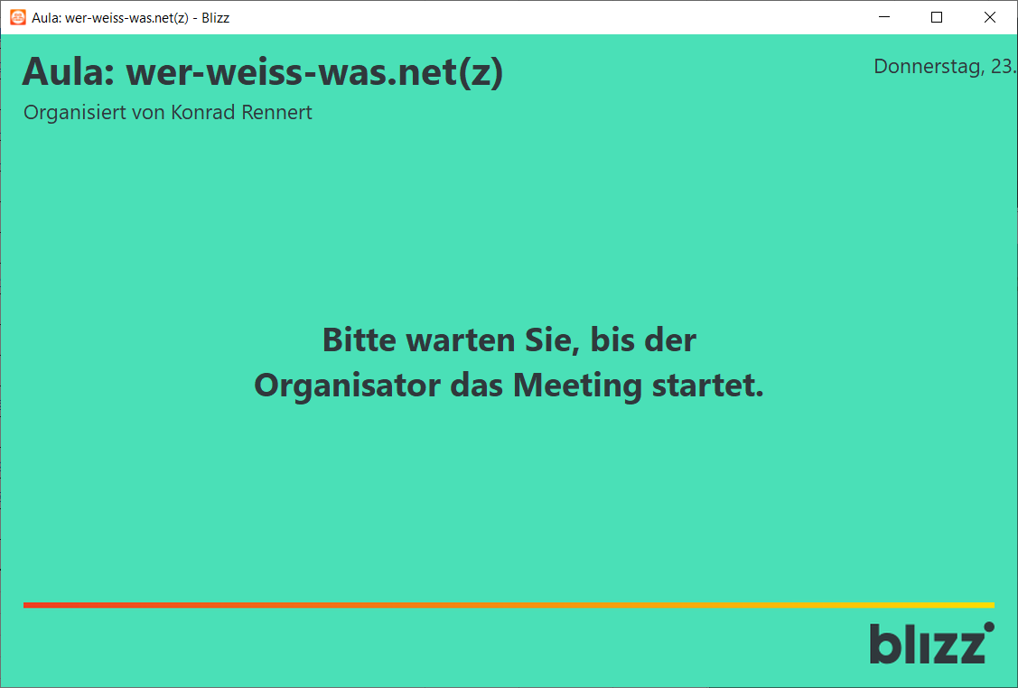
2020-05-11
Uhrzeit | Video | Stundenplanung einer Blizz-Videokonferenz-Klasse
 |  | m721-182-48 Meeting (Aula), werktags ab 8:30 geöffnet maximal 300 Endgeräte können gleichzeitig genutzt werden Zugangskennworte erhalten Sie per E-Mail oder auf der Lernplattform. | Zusätzliche Räume
 |  |  | m061-681-69 | m… TN1 | m… TN2
8:30:00 | Video | Kostenloser Blizz-Basiskurs zum Kennenlernen der Bedienelemente - das Zugangskennwort kommt automatisch nach einer E-Mail an blizz@bluepages.de | Reserviert für Gespräche des Moderators / Dozenten mit maximal 4 Teilnehmern
9:00:00 |  | Termine für Blizz-Meetings werden auf wer-weiss-was.net vereinbart, die Zugangskennworte für die Gruppen stehen unterhalb des Forums
Die Termine für Video-Konferenzen und die Zugangskennwörter für eingeschriebene Teilnehmern werden im Forum bekannt gegeben |  | Login für Teilnehmer auf wer-weiss-was.net:
Meeting ID: m721-182-48
 | 2 | "wer-weiss-was.net - Aula", der Moodle-Kursraum zum Start von Blizz-Meetings
 | 3 | Modul Computer-Grundlagen mit Windows 10
 | 4 | Modul Textverarbeitung mit Word
 | 5 | Modul Tabellenkalkulation mit Excel
 | 6 | Modul Datenbanken mit Access
 | 7 | Modul Präsentation mit PowerPoint
 | 8 | Modul Online-Grundlagen mit Microsoft Edge und Outlook
 | 9 | Modul IT-Sicherheit
 | 76 | Büroassistenz
 | 77 | Medienkompetenz
 | 80 | Erklärvideos mit Camtasia erstellen können
 | 81 | Lernkontrollen erstellen können
 | 82 | Explain Everything
 | 83 | WordPress
 | 84 | Agiles Lernen mit Moodle und Videokonferenzen
 | 85 | Kahoot! Spielebasiert lernen (b)
 | 86 | Geschichtswissen ab 1939, YouTube Quellen u. Kahoot
 | 87 | Unterhaltsame Selbsteinschätzungstests
 | 88 | Videokonferenzen mit Zoom
23:00:00

Di
2020-05-12
Uhrzeit | Video | Stundenplanung einer Blizz-Videokonferenz-Klasse
 |  | m721-182-48 Meeting (Aula), werktags ab 8:30 geöffnet maximal 300 Endgeräte können gleichzeitig genutzt werden Zugangskennworte erhalten Sie per E-Mail oder auf der Lernplattform. | Zusätzliche Räume
 |  |  | m061-681-69 | m… TN1 | m… TN2
8:30:00 | Video |  | Reserviert für Gespräche des Moderators / Dozenten mit maximal 4 Teilnehmern
9:00:00 |  | Termine für Blizz-Meetings werden auf wer-weiss-was.net vereinbart, die Zugangskennworte für die Gruppen stehen unterhalb des Forums
Meeting ID: m721-182-48
Die Termine für Video-Konferenzen und die Zugangskennwörter für eingeschriebene Teilnehmern werden im Forum bekannt gegeben |  | Login für Teilnehmer auf wer-weiss-was.net:
 | 2 | "wer-weiss-was.net - Aula", der Moodle-Kursraum zum Start von Blizz-Meetings
 | 3 | Modul Computer-Grundlagen mit Windows 10
 | 4 | Modul Textverarbeitung mit Word
 | 5 | Modul Tabellenkalkulation mit Excel
 | 6 | Modul Datenbanken mit Access
 | 7 | Modul Präsentation mit PowerPoint
 | 8 | Modul Online-Grundlagen mit Microsoft Edge und Outlook
 | 9 | Modul IT-Sicherheit
 | 76 | Büroassistenz
 | 77 | Medienkompetenz
 | 80 | Erklärvideos mit Camtasia erstellen können
 | 81 | Lernkontrollen erstellen können
 | 82 | Explain Everything
 | 83 | WordPress
 | 84 | Agiles Lernen mit Moodle und Videokonferenzen
 | 85 | Kahoot! Spielebasiert lernen (b)
 | 86 | Geschichtswissen ab 1939, YouTube Quellen u. Kahoot
 | 87 | Unterhaltsame Selbsteinschätzungstests
 | 88 | Videokonferenzen mit Zoom
23:00:00

 |  | Offene Fragen schreiben Sie in das Forum - F&A (oben)

Mi
2020-05-13
Uhrzeit | Video | Stundenplanung einer Blizz-Videokonferenz-Klasse
 |  | m721-182-48 Meeting (Aula), werktags ab 8:30 geöffnet maximal 300 Endgeräte können gleichzeitig genutzt werden Zugangskennworte erhalten Sie per E-Mail oder auf der Lernplattform. | Zusätzliche Räume
 |  |  | m061-681-69 | m… TN1 | m… TN2
8:30:00 | Video | Kostenloser Blizz-Basiskurs zum Kennenlernen der Bedienelemente - das Zugangskennwort kommt automatisch nach einer E-Mail an blizz@bluepages.de | Reserviert für Gespräche des Moderators / Dozenten mit maximal 4 Teilnehmern
9:00:00 |  | Termine für Blizz-Meetings werden auf wer-weiss-was.net vereinbart, die Zugangskennworte für die Gruppen stehen unterhalb des Forums
Die Termine für Video-Konferenzen und die Zugangskennwörter für eingeschriebene Teilnehmern werden im Forum bekannt gegeben |  | Login für Teilnehmer auf wer-weiss-was.net:
 | 2 | "wer-weiss-was.net - Aula", der Moodle-Kursraum zum Start von Blizz-Meetings
Meeting ID: m721-182-48
 | 3 | Modul Computer-Grundlagen mit Windows 10
 | 4 | Modul Textverarbeitung mit Word
 | 5 | Modul Tabellenkalkulation mit Excel
 | 6 | Modul Datenbanken mit Access
 | 7 | Modul Präsentation mit PowerPoint
 | 8 | Modul Online-Grundlagen mit Microsoft Edge und Outlook
 | 9 | Modul IT-Sicherheit
 | 76 | Büroassistenz
 | 77 | Medienkompetenz
 | 80 | Erklärvideos mit Camtasia erstellen können
 | 81 | Lernkontrollen erstellen können
 | 82
 | 83 | WordPress
 | 84 | Agiles Lernen mit Moodle und Videokonferenzen
 | 85 | Kahoot! Spielebasiert lernen (b)
 | 86 | Geschichtswissen ab 1939, YouTube Quellen u. Kahoot
 | 87 | Unterhaltsame Selbsteinschätzungstests
 | 88 | Videokonferenzen mit Zoom
23:00:00

Do
2020-05-14
Uhrzeit | Video | Stundenplanung einer Blizz-Videokonferenz-Klasse
 |  | m721-182-48 Meeting (Aula), werktags ab 8:30 geöffnet maximal 300 Endgeräte können gleichzeitig genutzt werden Zugangskennworte erhalten Sie per E-Mail oder auf der Lernplattform. | Zusätzliche Räume
 |  |  | m061-681-69 | m… TN1 | m… TN2
8:30:00 | Video |  | Reserviert für Gespräche des Moderators / Dozenten mit maximal 4 Teilnehmern
9:00:00 |  | Termine für Blizz-Meetings werden auf wer-weiss-was.net vereinbart, die Zugangskennworte für die Gruppen stehen unterhalb des Forums
Die Termine für Video-Konferenzen und die Zugangskennwörter für eingeschriebene Teilnehmern werden im Forum bekannt gegeben |  | Login für Teilnehmer auf wer-weiss-was.net:
Meeting ID: m721-182-48
 | 2 | "wer-weiss-was.net - Aula", der Moodle-Kursraum zum Start von Blizz-Meetings
 | 3 | Modul Computer-Grundlagen mit Windows 10
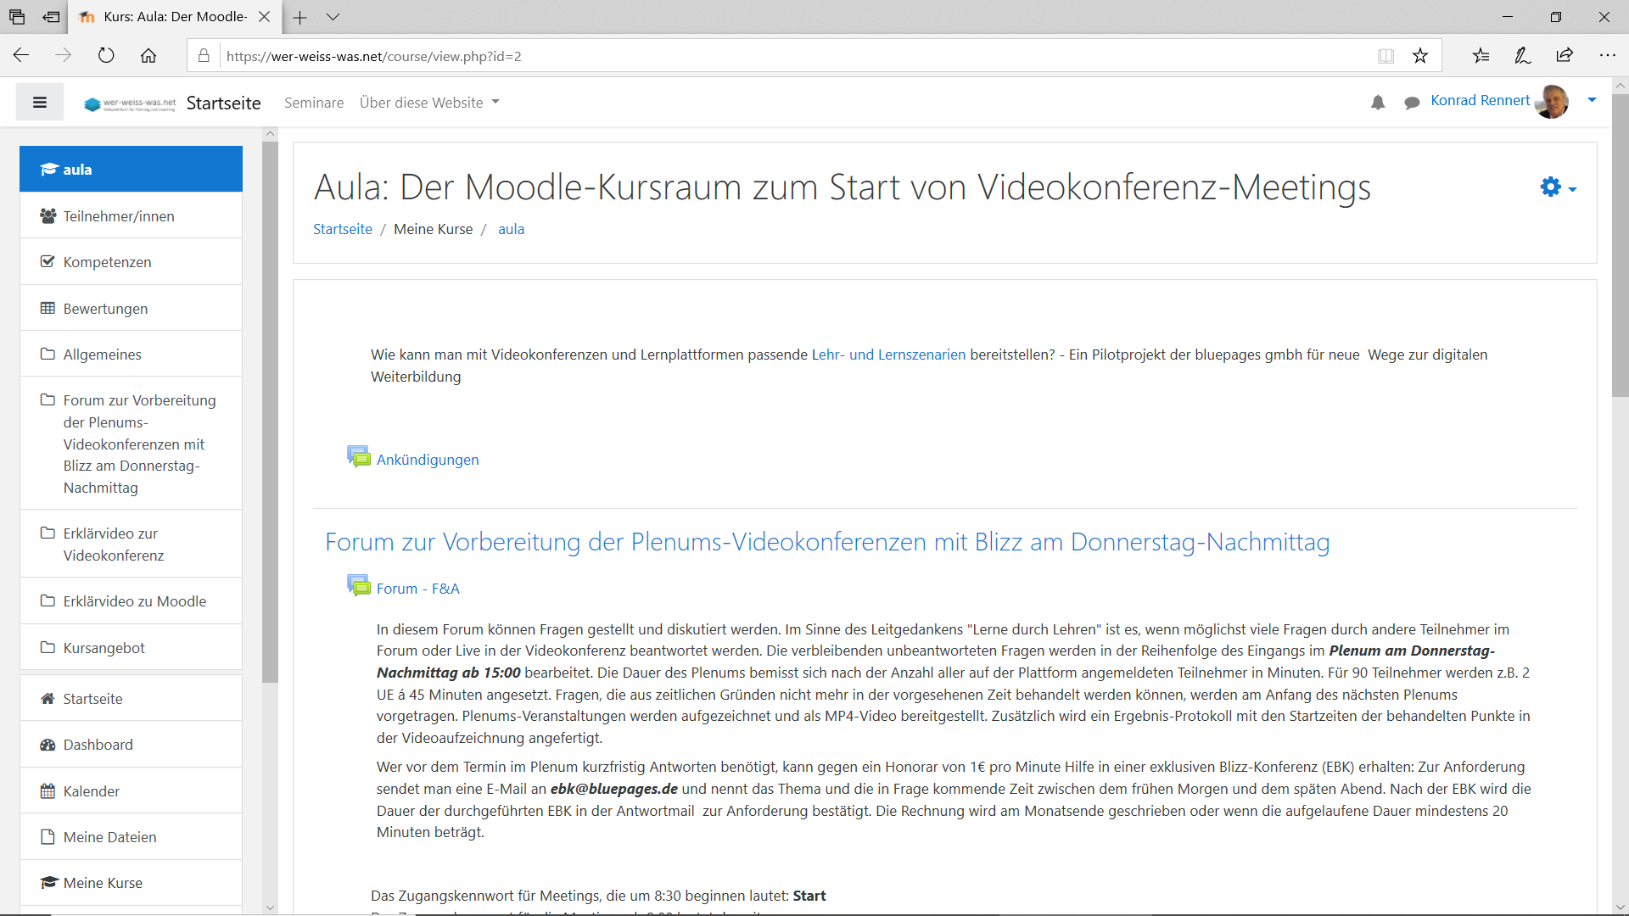
 | 4 | Modul Textverarbeitung mit Word
 | 5 | Modul Tabellenkalkulation mit Excel
 | 6 | Modul Datenbanken mit Access
 | 7 | Modul Präsentation mit PowerPoint
 | 8 | Modul Online-Grundlagen mit Microsoft Edge und Outlook
 | 9 | Modul IT-Sicherheit
 | 76 | Büroassistenz
 | 77 | Medienkompetenz
 | 80 | Erklärvideos mit Camtasia erstellen können
15:00:00 | 2 | Plenum zu offenen Fragen im Kursraum zum Start von Videokonferenz-Meetings

19:00:00
20:00:00
21:00:00
22:00:00 | 88 | Videokonferenzen mit Zoom
23:00:00

Fr
2020-05-15
Uhrzeit | Video | Stundenplanung einer Blizz-Videokonferenz-Klasse
 |  | m721-182-48 Meeting (Aula), werktags ab 8:30 geöffnet maximal 300 Endgeräte können gleichzeitig genutzt werden Zugangskennworte erhalten Sie per E-Mail oder auf der Lernplattform. | Zusätzliche Räume
 |  |  | m061-681-69 | m… TN1 | m… TN2
8:30:00 | Video |  | Reserviert für Gespräche des Moderators / Dozenten mit maximal 4 Teilnehmern
9:00:00 |  | Termine für Blizz-Meetings werden auf wer-weiss-was.net vereinbart, die Zugangskennworte für die Gruppen stehen unterhalb des Forums
Die Termine für Video-Konferenzen und die Zugangskennwörter für eingeschriebene Teilnehmern werden im Forum bekannt gegeben |  | Login für Teilnehmer auf wer-weiss-was.net:
Meeting ID: m721-182-48 <<<
 | 2 | "wer-weiss-was.net - Aula", der Moodle-Kursraum zum Start von Blizz-Meetings
 | 3 | Modul Computer-Grundlagen mit Windows 10
 | 4 | Modul Textverarbeitung mit Word
 | 5 | Modul Tabellenkalkulation mit Excel
 | 6 | Modul Datenbanken mit Access
 | 7 | Modul Präsentation mit PowerPoint
 | 8 | Modul Online-Grundlagen mit Microsoft Edge und Outlook
 | 9 | Modul IT-Sicherheit
 | 76 | Büroassistenz
 | 77 | Medienkompetenz
 | 80 | Erklärvideos mit Camtasia erstellen können
 | 81 | Lernkontrollen erstellen können
 | 82 | Explain Everything
 | 83 | WordPress
 | 84 | Agiles Lernen mit Moodle und Videokonferenzen
 | 85 | Kahoot! Spielebasiert lernen (b)
 | 86 | Geschichtswissen ab 1939, YouTube Quellen u. Kahoot
 | 87 | Unterhaltsame Selbsteinschätzungstests
 | 88 | Videokonferenzen mit Zoom
23:00:00

